INGRESOS
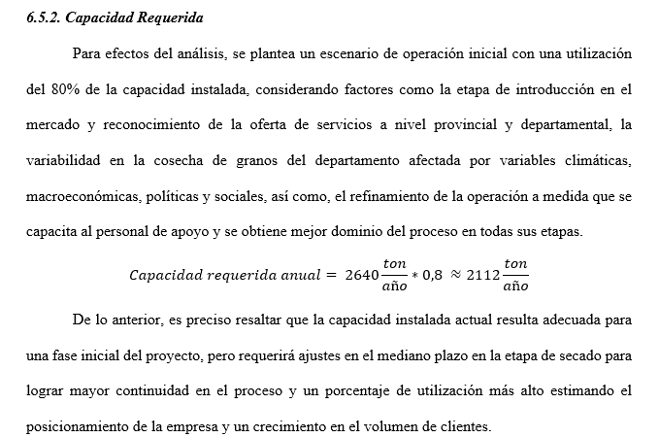
PARAMETROS DEL ENTORNO ECONÓMICO
Inflación | 5.29%
Crecimiento proyectado | 3.00%

0 | 1 AÑO | 2 AÑO | 3 AÑO | 4 AÑO | 5 AÑO
Precio por tonelada procesada (P) | $ 510,000.00 | $ 536,979 | $ 565,385 | $ 595,294 | $ 626,785
Cantidad de toneladas a procesar (Q) | 7 ton/día | 8 ton/día | 9 ton/día | 10 ton/día | 11 ton/día | Capacidad Requerida calculada
Días de procesamiento/año | 312 días/año | 312 días/año | 312 días/año | 312 días/año | 312 días/año
Cantidad toneladas procesadas anualmente | 2287 ton/año | 2496 ton/año | 2808 ton/año | 3120 ton/año | 3432 ton/año
VENTAS=P*Q | $ 1,166,349,600.00 | $ 1,340,299,584.00 | $ 1,587,601,080.00 | $ 1,857,317,280.00 | $ 2,151,126,120.00

PRODUCCIÓN ANUAL SANTANDER (LIMITE INFERIOR DE REFERENCIA ENA (DANE, 2023)) |  |  |  | Maiz | Sorgo | Fríjol | Arroz
PROVINCIA | Producción aproximada por provincia (granos conjunto) | Factor Localización y accesibilidad logística | Factor adopción del servicio (4% PIDARET) | 30001 ton/año | 500 ton/año | 7501 ton/año | 1000 ton/año
Yariguíes | 15% | 10% | 9% | 40.50135 | 0.675 | 10.12635 | 1.35
Vélez | 10% | 50% | 9% | 135.0045 | 2.25 | 33.7545 | 4.5
Metropolitana | 5% | 10% | 9% | 13.50045 | 0.225 | 3.37545 | 0.45
Soto Norte | 5% | 10% | 9% | 13.50045 | 0.225 | 3.37545 | 0.45
García Rovira | 15% | 50% | 9% | 202.50675 | 3.375 | 50.63175 | 6.75
Guanentá | 32% | 100% | 9% | 864.0288 | 14.4 | 216.0288 | 28.8
Comunera | 18% | 100% | 9% | 486.0162 | 8.1 | 121.5162 | 16.2
DEMANDA ANUAL ESTIMADA | 2282 ton/año |  |  | 1755.0585 | 29.25 | 438.8085 | 58.5
DEMANDA DIARIA ESTIMADA (312 DÍAS) | 7 ton/día

S

CREDITO
P | $ 139,277,489.98
N | 5 | AÑOS |  | Se considera una tasa efectiva anual 3 puntos porcentuales inferior a la tasa de usura (28,75 E.A.) publicada por el Banco de la República teniendo en cuenta las estimaciones de las opciones de financiamento (OPCION A)
I | 25.74% | E.A

 |  |  | 0 AÑO | 1 AÑO | 2 AÑO | 3 AÑO | 4 AÑO | 5 AÑO
ANUAL | $52,577,629.16 | CUOTA |  | $ 52,577,629.16 | $ 52,577,629.16 | $ 52,577,629.16 | $ 52,577,629.16 | $ 52,577,629.16
MENSUAL | $ 4,381,469.10 | INTERESES |  | $35,850,025.92 | $31,544,340.85 | $26,130,372.44 | $19,322,848.56 | $10,763,068.03
 |  | AMORTIZACIÓN |  | $16,727,603.24 | $21,033,288.31 | $26,447,256.72 | $33,254,780.60 | $41,814,561.12
 |  | SALDO | $ 139,277,489.98 | $122,549,886.75 | $101,516,598.44 | $75,069,341.72 | $41,814,561.12 | $0.00

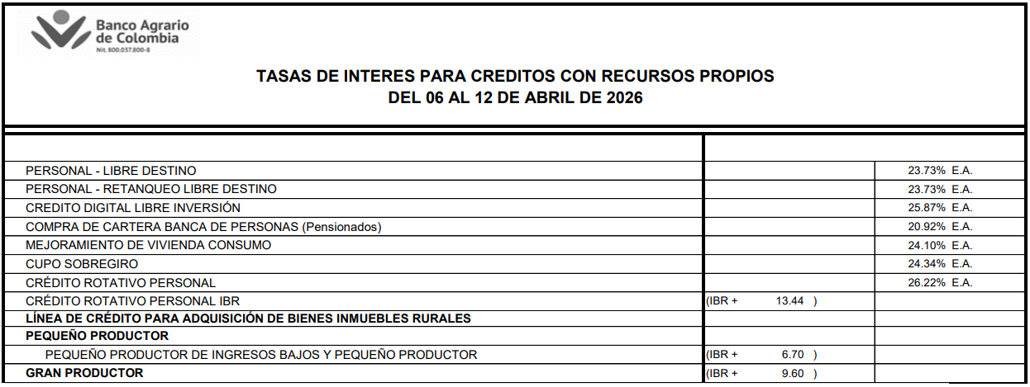
 |  |  |  |  |  |  | https://www.bancoagrario.gov.co/system/files/2026-04/alcance_2_tasas_colocaciones_del_06_al_12abr_2026_0.pdf

INVERSIONES
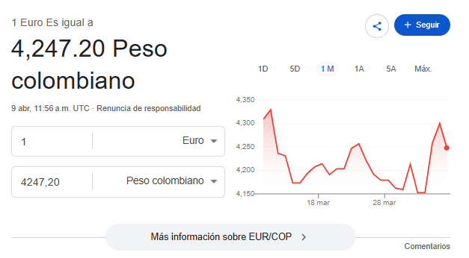
COSTOS DE ADECUACION DE INSTALACIONES
Negociación arrendamiento de las instalaciones (3 meses) | $ 6,000,000
Diligencias administrativas (creación empresa en cámara de comercio, asesoría legal, actas de constitución, entre otros) | $ 1,000,000
Equipos ( escritorios, útiles de oficina, impresora,sillas) | $ 5,000,000
Señalización, instalaciones electricas y mano de obra | $ 1,500,000 |  |  |  | Conversión utilizada
Acto de inauguración y promoción inicial | $ 4,000,000 |  |  |  | 1 Euro | 4248 COP
TOTAL | $ 17,500,000

MAQUINARIA Y EQUIPOS |  |  |  |  | Fuente de consulta
Descripción | Cantidad | Precio comercial | capacidad | Proveedor/Fuente | Enlace a referencia | Precio en EUROS
Máquina de limpieza de semillas finas Cimbria Grain | 1 | $ 46,728,000.00 | 12 ton/hora | MADE.IN.CHINA.COM | https://es.made-in-china.com/co_maoshengmachinery/product_Cimbria-Grain-Fine-Seed-Cleaning-Machine_egggsgeoy.html | € 11,000.00
Secador de Granos de Arroz, Maíz, Trigo Soja, cereales en Cama Plana | 1 | $ 29,731,752.00 | 3 sets(5 Ton)/día | MADE.IN.CHINA.COM | https://es.made-in-china.com/co_diyeenergy/product_Flat-Bed-Maize-COB-Coal-Diesel-Dryer-Grain-Processing-Machinery-5-Tons-Capacity-Rice-Corn-Wheat-Cereal-Drying-Equipment-Soybean-Coffee-Bean-Grain-Dryer_ysneushyry.html?pv_id=1jlhq20mtf1a&faw_id=1jlhq2gst69a&bv_id=1jlhq2gt2875&pbv_id=1jlhq1vjqb05 | € 6,999.00
Sensor inalámbrico de temperatura | 3 | $ 879,336.00 | NA | MADE.IN.CHINA.COM | https://es.made-in-china.com/co_wisensor/product_Wireless-Lora-Temperature-and-Humidity-Sensor-for-Grain-Storage-Monitoring_yygrgesuhg.html?pv_id=1jlhql3he8a2&faw_id=1jlhqlafq9fd&bv_id=1jlhqlafu3e4&pbv_id=1jlhql1rncdf | € 69.00
Silo de acero de alta calidad recubierto de zinc Serie GM-H. | 2 | $ 8,496,000.00 | 50 ton | MADE.IN.CHINA.COM | https://es.made-in-china.com/co_gamma-agri/product_High-Quality-Corn-Steel-Silo-Zinc-Coated-Grain-Storage-Tank-Large-Capacity-Corrugated-Steel-Silo-for-Farm-Factory_yuoyhyhnog.html?ads_tp=ppc&ads_id=DnRJhHzOvmkc&pv_id=1jlhqqptc942&faw_id=1jlhqrbhh5f&bv_id=1jlhqrbhl78d&pbv_id=1jlhqqokc772 | € 1,000.00
Carretilla elevadora diésel de fábrica última 4ton K5ton | 1 | $ 26,762,400.00 | 5 ton | MADE.IN.CHINA.COM | https://es.made-in-china.com/co_yeaweyforklift/product_Factory-Latest-4ton-K5ton-Diesel-Forklift-Truck-with-Japan-Engine-CE-with-Best-Price_ysreoiuory.html?pv_id=1jlhtb05n35c&faw_id=1jlhtb24s30f&bv_id=1jlhtbt0b1d3&pbv_id=1jlhtav1r94a | € 6,300.00
Máquina de envasado de granos directos de fábrica 10kg 15kg | 1 | $ 16,992,000.00 | 600 bolsas/hora | MADE.IN.CHINA.COM | https://es.made-in-china.com/co_jxcdzdh/product_Factory-Direct-10kg-15kg-20kg-25kg-50kg-Grains-Corn-Beans-Feed-Seed-Pellet-Granular-Packing-Machine-Bagging-Scale-with-Sealer_yungooiuny.html?pv_id=1jlhrnnfl10d&faw_id=1jlhro7jb7d3&bv_id=1jlhro7jg1dd&pbv_id=1jlhrnlj8f04 | € 4,000.00
Planta Eléctrica Cabinada 7 Kw Bifásica Diesel 3600 RPM | 1 | $ 8,409,900.00 | 7 KW | HOMECENTER | https://www.homecenter.com.co/homecenter-co/product/736501/planta-electrica-cabinada-7-kw-bifasica-diesel-3600-rpm-tablero-digital-autonomia-4-h/736501/ | NA
Microscopio Metalúrgico de vídeo digital | 1 | $ 2,761,200.00 | NA | MADE.IN.CHINA.COM | https://es.made-in-china.com/co_sgoptical/product_Kwongkuk-Digital-Video-Metallurgical-Microscope-with-Measurement-Camera-for-Material-Analysis_yununoniyg.html?pv_id=1jlhsotu17fa&faw_id=1jlhsp6i0215&bv_id=1jlhsp6i36cf&pbv_id=1jlhsos94f7 | € 650.00
Báscula de plataforma electrónica de alta precisión | 2 | $ 5,947,200.00 | 1,5 ton | MADE.IN.CHINA.COM | https://es.made-in-china.com/co_webo85506673/product_Ultra-Low-Profile-Electronic-High-Precision-Platform-Scale-Stainless-Steel-Weighing-Scale_ysnoiriyhg.html?pv_id=1jlhssv7kc0e&faw_id=1jlhst2to2a7&bv_id=1jlhst2tta64&pbv_id=1jlhsst8b94f | € 700.00
Etiquetadora automática de superficie plana para bolsas de alimentos | 1 | $ 12,234,240.00 | 50000 piezas/año | MADE.IN.CHINA.COM | https://es.made-in-china.com/co_labelingpros/product_Auto-Flat-Surface-Labeler-for-Cosmetic-Boxes-and-Food-Pouches_yyguigrorg.html?pv_id=1jlht0u1le00&faw_id=1jlht1nuf450&bv_id=1jlht1nukb3e&pbv_id=1jlht0s0bb5 | € 2,880.00
Equipos de cómputo para administración y control operativo. | 3 | $ 7,649,700.00 | NA | ÉXITO | https://www.exito.com/computador-tiny-thinkcentre-intel-core-i5-13420h-ssd-512gb-ram-16gb-led-24-fhd-104222397-mp/p | NA
TOTAL |  | $ 166,591,728.00

COSTO TOTAL INVERSIÓN INICIAL | $ 184,091,728.00
ASEGURAMIENTO DE LA NÓMINA (2 MESES) | $ 84,463,251.97
LIQUIDEZ CAJA MENOR INICIAL | $ 10,000,000.00

